Sheet1
序号 | 图片 | 备注 | 个数 | 国际单号 | 邮编 | 收件地址 | 收件人名字 | 电话 | 日本邮局单号 | 重量
10012194 |  | 灰色 923款 サイズ：[34] | 1 |  | 8692401 | 熊本県阿蘇郡南小国町大字赤馬場1891 | 朝日 康博 | 0967420126 | 628556654261
10012197 | 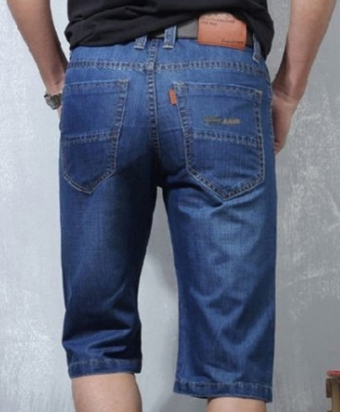 | 蓝色 206款 サイズ：[40] | 0 |  | 1310033 | 東京都墨田区向島4-28-11-1201コスモ向島シティフォルム | 佐藤 博史 | 0336246824
fukuya-store-10000159 |  | 黑色 サイズ：L | 1 |  | 5960004 | 大阪府岸和田市荒木町1-4-37 | 小笠千晶 | 0724688807 | 628556654250
10012204 |  | 浅蓝 021款 也是8010款 サイズ：[33] | 1 |  | 5016035 | 岐阜県羽島郡笠松町円城寺１４３６ | 岩田 壮史 | 09017888383 | 628556654246
10012207 |  | 深蓝013款 サイズ：[38] | 1 |  | 6078357 | 京都府京都市山科区西野櫃川町3-53 | 高城 経世 | 09014872701 | 628556654235
10012212 |  | 黑色 サイズ：XL | 1 |  | 2830041 | 千葉県東金市広瀬591-24 | 竹花 小百合 | 090-6108-4717 | 628556654224
10012214 |  | 深蓝 021款 サイズ：[32] | 0 |  | 4360068 | 静岡県掛川市御所原5-6 コートフレーベル403号室 | 粂田和樹 | 08032814455
10000163 |  | 红色 サイズ：L | 1 |  | 4710848 | 愛知県豊田市本地町４－３８－１ | 川島 昭子 | 0565248560 | 628556654213
10000166 |  | 深蓝 021款 サイズ：[36] | 0 |  | 9570062 | 新潟県新発田市富塚町1-9-13 | 前島 秀一 | 09021551770
 |  | 浅蓝 021款 サイズ：[34] | 0
10000167 |  | 浅蓝 021款 サイズ：[33] | 0 |  | 7811151 | 高知県土佐市中島２１３-１グリーンマンション４０７ | 小松 和宏 | 09071454336
10012215 |  | 白色 サイズ：XL | 1 |  | 4838356 | 愛知県江南市松竹町西松竹152 | 倉知 幸代 | 0587551641 | 628556654202
10012216 |  | 深蓝 013款 サイズ：[32] | 1 |  | 8700954 | 大分県大分市下郡中央1-2-23-2 | 小野 暢枝 | 0975697617 | 628556654191
 |  | 深蓝 013款 サイズ：[36] | 1 |  |  |  |  |  | 628556654180
10012224 | 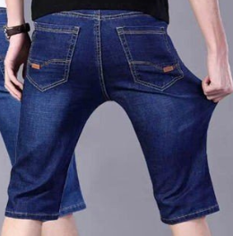 | 深蓝 021款 サイズ：[31] | 0 |  | 2730115 | 千葉県鎌ケ谷市東道野辺７丁目９-１６ | 向後 勝正 | 08077247770
fukuya-store-10000168 |  | 咖啡 サイズ：L | 1 |  | 0690823 | 北海道江別市緑ケ丘55-4 | 瀧直美 | 0113851718 | 628556654176
fukuya-store-10000169 | 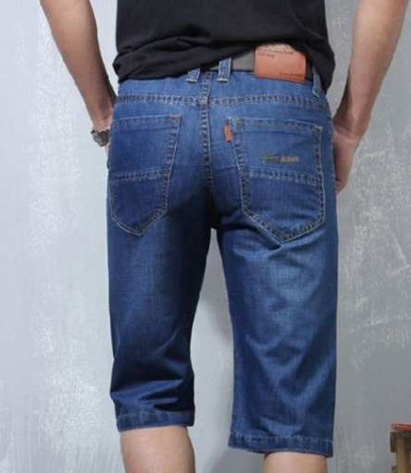 | 蓝色 206款 サイズ：[31] | 1 |  | 2140001 | 神奈川県川崎市多摩区菅２-１０-４-４０３マイキャッスル稲田堤 | 寺田昌玄 | 09016655255 | 628556654165

